1
1. CICLO OPERATIVO ( CO ) |  |  |  |  | 2. INVERSION RECURSOS

PPI = | 365/Rot Inv |  | EPI = PPI |  | CUENTAS POR COBRAR | 2800000.00 |  | INVENTARIO | 1000000
 |  |  |  | CO = EPI + PPC
PPI = | 45 |  |  |  | CUENTAS POR PAGAR | 1750000.00

PPC = | 60 | dias |  |  | INVERSION RECURSOS = | $2,050,000.00

CO = | 105
 |  |  |  |  | 3. UTILIDADES ANUALES

1.1 CICLO CONVERSION DEL EFECTIVO DE LA EMPRESA
 |  |  |  |  | COSTO FINANCIAMIENTO = | $287,000.00 | año
PPP = | 35 | dias |  | CCE = CO - PPP
 |  |  |  |  | AHORRO COSTOS FINANCIAMIENTO = |  | $82,000.00
CCE = | 70

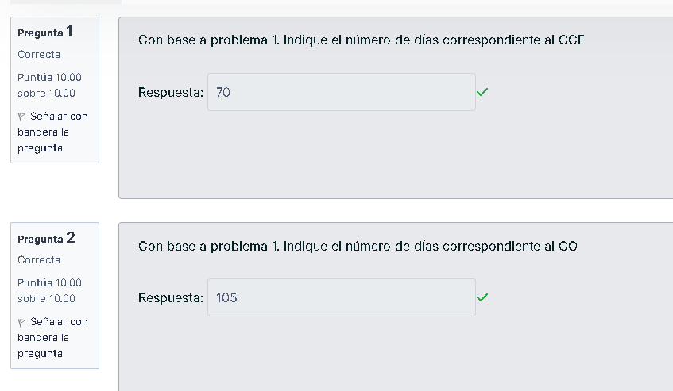
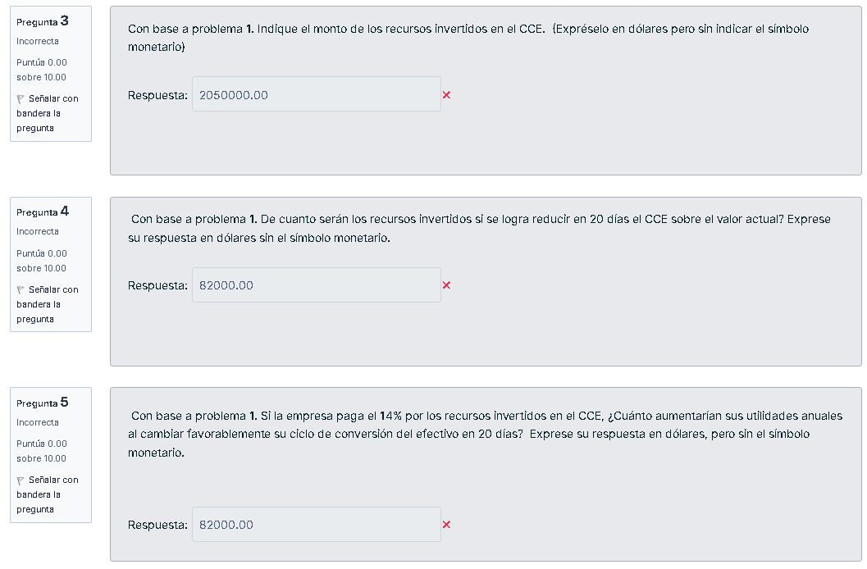

 |  |  |  |  |  |  |  |  | 50

 |  |  |  |  |  |  |  |  | $1,464,285.71

2
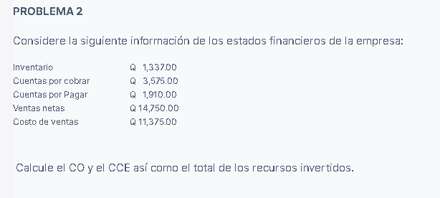

 |  |  | Inventario | $1,337.00
 |  |  | Cuentas por cobrar | $3,575.00
 |  |  | Cuentas por Pagar | $1,910.00
 |  |  | Ventas netas | $14,750.00
 |  |  | Costo de ventas | $11,375.00

1. | CAPITAL DE OPERACION (CO) | activos circulantes - pasivos circulantes

 | $3,002.00

2. | CAPITAL DE TRABAJO EN EFECTIVO (CCE)

 | $1,665.00

3. | TOTAL DE RECURSOS INVERTIDOS
 | $16,287.00

 |  |  |  | CCE en dias
 |  |  |  | 41.201694915

 |  |  |  | 70

3
EPI | 60 | dias
PPC | 40 | dias | 5 | dias | VENTAS ANUALES | 10000000
PPP | 35 | dias

a) | CCE = EPI + PPC – PPP

 | 65 | dias

b) | COSTO DE VENTAS = |  | 75% |  | COMPRAS = | 65%

 | CV = | 7500000 |  | COMPRAS = | 4875000 |  | INVENTARIO = | 1232876.7123 | CUENTAS POR COBRAR = | 1095890.411

 | CUENTAS POR PAGAR = |  | 467465.75342 |  | RECURSO INVERTIDOS = |  | $1,861,301.37

c) | COSTO DE VENTAS = |  | 75% |  | COMPRAS = | 65%

 | CV = | 7500000 |  | COMPRAS = | 4875000 |  | INVENTARIO = | 1232876.7123 | CUENTAS POR COBRAR = | 958904.10959

 | CUENTAS POR PAGAR = |  | 467465.75342 |  | RECURSO INVERTIDOS = |  | $1,724,315.07

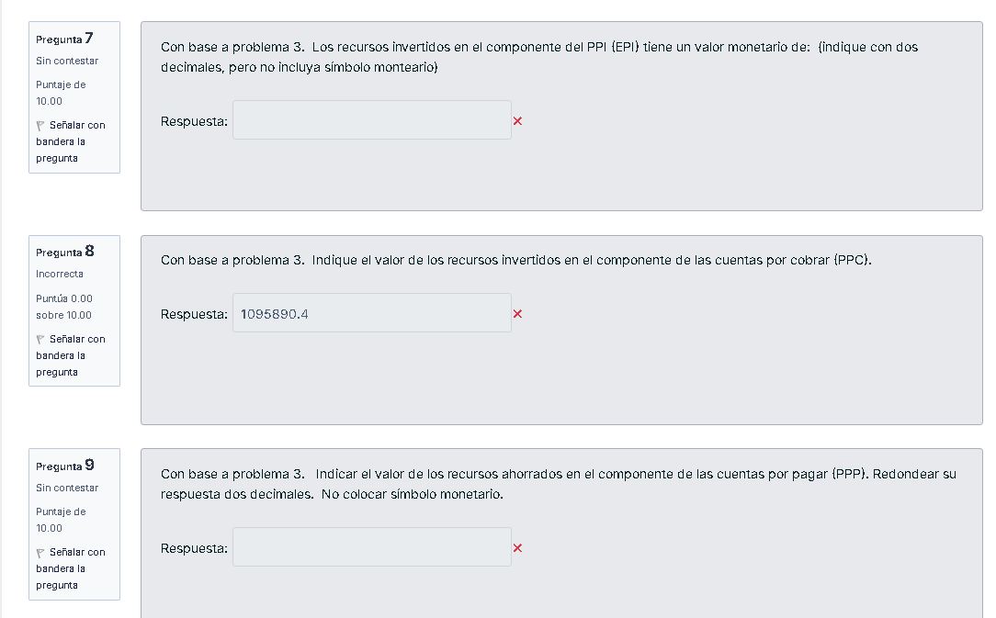

 |  |  |  |  |  |  |  |  |  |  | 1232876.7123

 |  |  |  |  |  |  |  |  |  |  | 1095890.41

 |  |  |  |  |  |  |  |  |  |  | 467465.75342

